template

 |  |  |  |  |  |  |  |  |  | FOLIO NO. |  | S.CUU-02811

 |  |  |  |  |  |  |  |  | Akari Sushi Express Distrito 1

GENERADOR. |  |  |  |  |  |  |  | DIA | 24 | MES | 12 | AÑO | 2021

RAZÓN SOCIAL: | Susumi Operaciones S.A de C.V.

DOMICILIO: | Vía Lombardia 5700, Int. 7, Distrito I, 31060

CIUDAD: | CHIHUAHUA |  |  |  |  |  | ESTADO: | CHIHUAHUA

RESPONSABLE DE LOS RESIDUOS: |  |  | Eric Rivas

TIPO DE RESIDUO: |  | GRASA

CANTIDAD: | 126 litros

Nota: Bajo protesta de decir la verdad, certificamos que los desechos (no peligrosos) que se entregan a la compañía GRUPO AMBIENTAL SISA BIOENERGÉTICOS Y SERVICIOS AMBIENTALES. S.A. DE C.V., cumple con los parámetros que las autoridades ambientales han solicitado y de no ser asì, seremos acreedores a las sanciones que correspondan segùn las leyes y reglamentos aplicables.

TRANSPORTISTA.

EMPRESA: | SISA DE LA FRONTERA S.A.DE C.V. |  |  |  |  |  |  |  |  | RFC: SFR-160331-QF6
 | AV. IMPULSO No 1803 PARQUE INDUSTRIAL IMPULSO
 | Chihuahua, Chihuahua C.P. 31136

*Autorización para el manejo de Residuos de Manejo Especial |  |  |  |  |  |  | OFICIO N° SDUE.DE.DOEIA.2429/2021
* Impacto Ambiental SEDUE |  |  |  |  |  |  | OFICIO N° DOEIA. I.A. 2068/2018
*Acreditación de Condicionantes |  |  |  |  |  |  | OFICIO N° DOEIA. I.A. 123/2020
* Uso de Suelo |  |  |  |  |  |  | OFICIO N°AUA 06690/2015
* JMAS para la descarga de aguas residuales |  |  |  |  |  |  | JMA-PSFS-028-05
* Relleno Sanitario |  |  |  |  |  |  | DSPM/1328/2019
* Dictamen Protección Civil |  |  |  |  |  |  | PIPC-0058/2020

UNIDAD: Camion international 7400 mod. 2008 Placas EF 82824 |  |  |  |  |  |  | OPERADOR: |  | Abiu Olivas Payan

 |  |  |  |  |  |  | FIRMA:

Nota: Bajo protesta de decir la verdad, certificamos que recolectamos los residuos (no peligrosos) arriba descritos y que se dispusieron en el lugar y condiciones establecidas para efecto de ésta compañía sin incidente alguno.

DESTINATARIO.
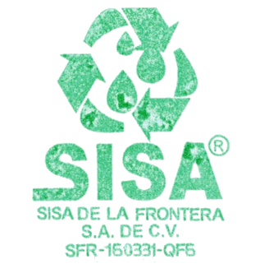
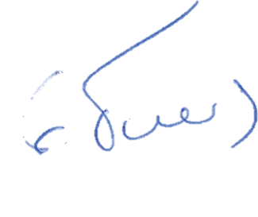

DESTINO FINAL: | SISA DE LA FRONTERA S.A. DE C.V.
FECHA | DIA | 24 | MES | 12 | AÑO | 2021 |  |  | HORA
RESPONSABLE | ING. GILBERTO TORRES HERNANDEZ
FIRMA

SISA DE LA FRONTERA S.A.DE C.V.

CONMUTADOR (614) 438.4800
TEL. MOVIL (614) 266.59.71
SERVICIOS@SISA.ORG.MX
WWW.SISA.ORG.MX

NOUR_ACEI | NOUR (Aceite) | BISTRO NOUR SA DE CV |  |  |  |  |  |  |  | ACEITE

